Veiledning
Generell veiledning
Hver enkelt mal av en synoptisk svarrapport skal bruke en egen excel fil. Malen lages i de blå-markerte arkfanene. Hvordan arkfanene brukes er lettest å forstå ved å kikke på eksempel "kolorektal karsinom". Eksempelet vises i de grønn-markerte arkfanene. Eksempelet er ikke fullstendig utarbeidet slik at nødvendige elementer av kolorektalmalen kan mangle. Forklaringer finnes også i veiledning nedenfor. Ved spørsmål, kommentarer eller forslag til forbedringer av malen, kontakt Sissel Kennedy sissel.kennedy@atkinsglobal.com

Ark "Info om malen"
De fleste felt er selvforklarende.
Versjonsnummer: | Bruk nummer som har et 0 foran punktum i utviklingsfasen av malen (eks. 0.5). Ferdig godkjent mal vil få versjonsnummer 1.0. Anbefaler at versjonsnummer brukes i fil-navnet og at gamle versjoner av maler lagres i en egen arkiv-folder.

Ark "Dataelementer"
Et dataelement er en enhet i en synoptisk rapport. Et dataelement er identifisert ved sitt navn og kan beskrives med en forklaring. I tillegg har et data element egenskaper og attributer. All denne informasjonen beskrives i arket "Dataelementer".
Egenskaper og attributer | Forklaring av bruk
Navn | Navnet dere gir til dataelementet. Hvert dataelement skal ha et unikt navn.
Beskrivelse | En beskrivelse av hva dataelementet informerer om
Obligatorisk | Oppgis med "ja" eller "nei". 'Gjelder for kontekst, der et spesifikt informasjonselement er aktiv.
Datatype | Dere må velge fra utvalgsliste. En beskrivelse av de forskjellige datatyper finnes her →
Navn på utvalgsliste/enhet | Hvis dere bruker utvalgslister for et dataelement, så må utvalgslisten få et unikt navn. Utvalgslister opprettes i ark "Utvalgslister". Hvis datatypen er "mengde", så må en enhet angis.
Kodeverk | Hvis utvalgslisten er tatt fra et kodeverk må navn på kodeverket angis. Lenker til et utvalg av kodeverk finnes nedenfor.
Regler/automatikk/koblinger | Regler for selve dataelementet angis. Eksempel 1: Tall for antall lymfeknuter skal være mellom 0 og 120. Oppgitt verdi i et dataelement kan styre visning av andre dataelementer. Slike styringsregler angis her. Eksempel 2: Dataelement "Mesorektal reseksjonsflate" skal oppgis dersom verdiene "Reseksjon av rektum og kolon sigmoideum", "Reseksjon av rektum", "Reseksjon av rektum og anus" er valgt i utvalgsliste for "Operasjonstype" Eksempel 3: For dette dataelementet skal det være mulig å velge mer enn en verdi fra utvalgslisten. | 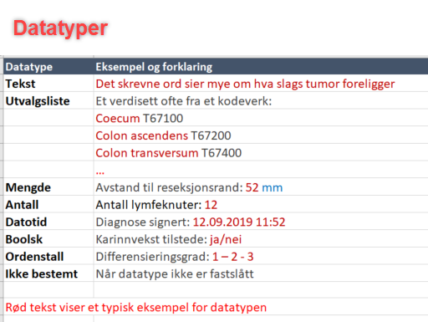
Informasjon genereres hvor? | Informasjon om hvilket steg i prosessen informasjonen oppstår. Vanlige steg er: klinisk informasjon, makro, mikro, tilleggsanalyser.
Kunnskapstøtte | Forklarende tekst om dataelementet som bidrar til at datafeltet fylles ut riktig.
Beslutningsstøtte | Ved vurdering av kasus og utfylling av svarrapporten kan det oppstå informasjon som krever handlinger, for eksempel nye undersøkelser. Det kan legges inn en automatikk, som viser nødvendige tiltak. Eksempel: Hvis antallet lymfeknuter er mindre enn 12 bør preparatet regranskes
Begrunnelse for hvorfor dette dataelementet er med i malen | Oppgi en kort og saklig begrunnelse for hvorfor datalementet skal være en del av malen. Typiske grunner kan være betydning for prognose, behandling og videre utredning av pasienten. Eller behov fra nasjonale registre eller screeningprogram.
Referanse(er)/link | Referanser/lenker som underbygger begrunnelsen.

Ark "Utvalgslister"

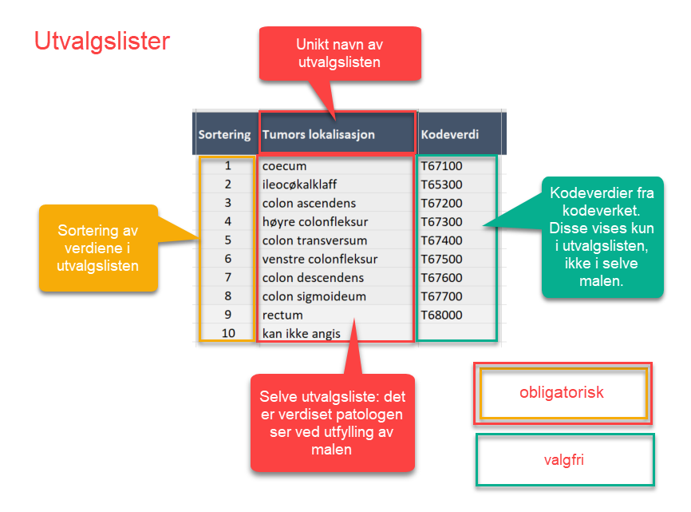
Utvalgslister | En beskrivelse av komponenter til en utvalgsliste finnes her →

Mulige kilder til verdisett/kodeverk for utvalgslister | Generelle anbefalinger for koding (Utredning og anbefaling - Standardisert bruk av kodeverk av delprosjektet KRS): • Diagnose anbefales kodet med NORPAT, i krefttilfeller supplert med TNM/UICC • Uttaksmetode/prøvemateriale anbefales kodet med Aktivitetskoder i NORPAT. • Anatomisk lokasjon kodes med Aktivitetskoder i NORPAT.

https://legeforeningen.no/PageFiles/26808/Veileder%20i%20biopsiibesvarelse%20av%20malingne%20svulster.pdf | DNPs veileder i biopsibesvarelser. Inneholder en veiledning til hvilke elementer som minimum må beskrives for ulike preparattyper.
https://www.helsedirektoratet.no/search?searchquery=handlingsprogram&type=helsedirektoratet%3Aretningslinje | Nasjonale handlingsprogrammer
http://www.iccr-cancer.org/ | Cancer protocols fra ICCR (International Collaboration of Cancer Reporting). Maler for mange preparater, basert på en kollaborasjon av store patologiforeninger (eks. CAP, RCPAT osv). ICCR er den eneste internasjonale database for maler.
https://www.cap.org/protocols-and-guidelines/cancer-reporting-tools/cancer-protocol-templates | Cancer protocols fra CAP (College of American Pathologists). Maler for flere ulike preparattyper.
https://www.rcpath.org/profession/guidelines/cancer-datasets-and-tissue-pathways.html | Cancer datasets fra RCPATH (Royal College of Pathologists). Maler for flere ulike preparattyper.
https://ehelse.no/kodeverk/norsk-patologikodeverk | NORPAT kodeverk for patologi utgitt av Direktoratet for e-helse
https://ehelse.no/kodeverk/norsk-patologikodeverk/_/attachment/download/543e2aa9-de3e-4277-8dcc-ef036d3b9bef:6e848c9895767041ee607a434e0d673502e6f73c/Aktivitetskoder%20i%20Norsk%20patologikodeverk%2023.01.2019.xlsx | Aktivitetskoder i NORPAT kodeverk
https://finnkode.ehelse.no/#ncmpncsp/0/0/0/-1 | Kodeverk for medisinske, kirurgiske og radiologiske prosedyrer (NCMP, NCSP, NCRP)
https://metadata.kreftregisteret.no | Kreftregisterets metadatasystem, ELVIS, som inneholder en oversikt over variabler og verdisett/kodeverk som benyttes i Kreftregisteret.
Lokalt/regionalt arbeid | Lokale og regionalt arbeid med malbøker, maler, standariserte besvarelser etc.
https://volven.no/ | Volven er en nasjonal database som skal gi oversikt over og tilgang til helsetjenestens felles metadatagrunnlag, herunder kodeverk, klassifikasjoner, termer, begrepsdefinisjoner, datadefinisjoner Obs: volven inneholder delvis utdaterte kodeverk og utdaterte lenker.

3
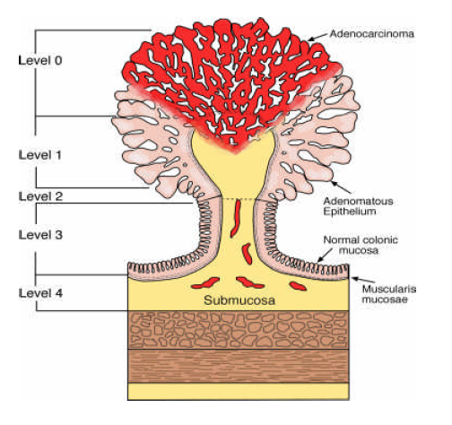
Subklassifikasjon av pT1 karsinomer etter Haggitt

5
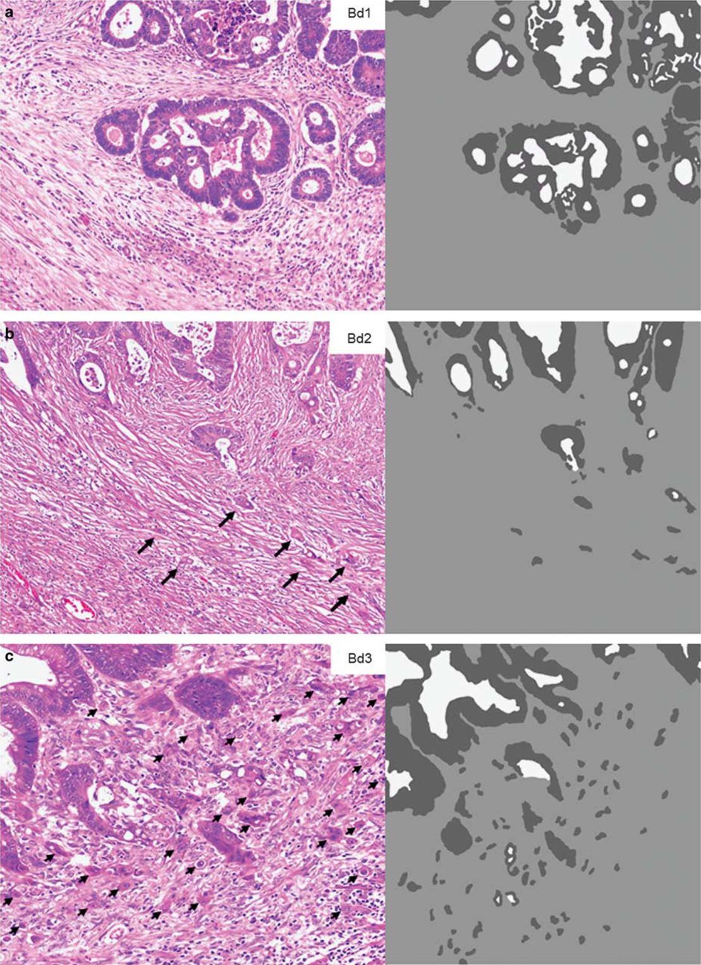
Visuell skala for gradering av tumor "buds" (Lugli et al 2016)

6
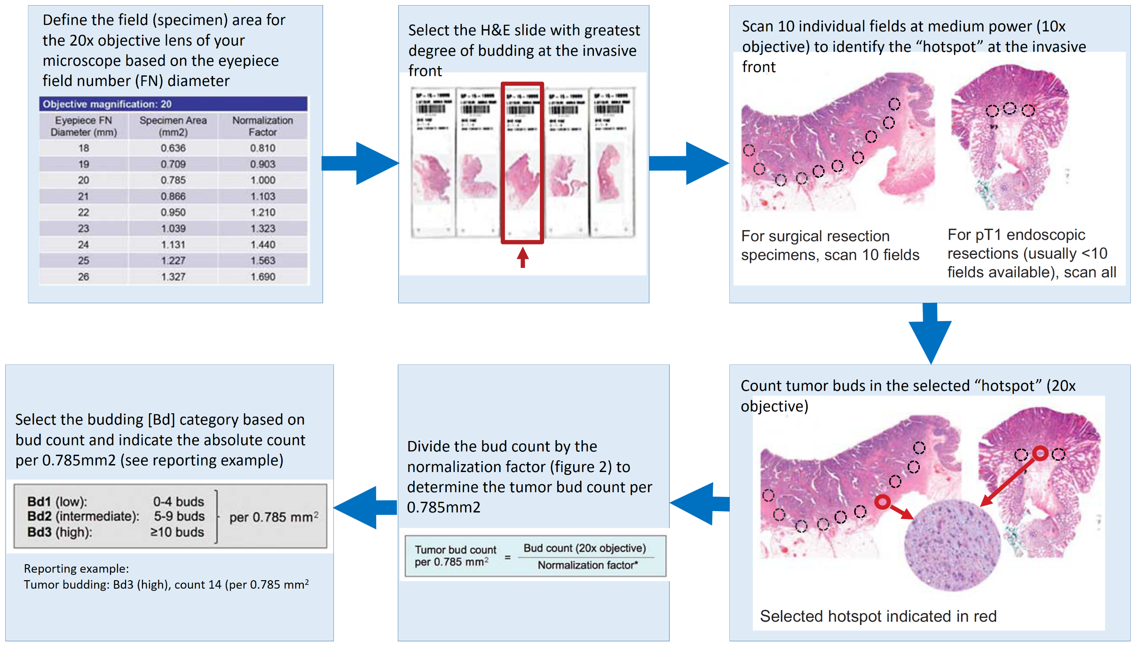

Antall tumor "budds" (lugli et al 2017) | Antall tumor "buds" (lugli et al 2016)

